QA
質問者記入

No. | 質問者 | RS ERP 101 プログラム カテゴリ | 質問件名 | 質問詳細 | 回答者 | 回答日 | 回答 | 確認完了日 | 対応状況
39 | 右山 | 90 Others | ロット管理の画面操作 | ロット管理する在庫の入庫/出庫の画面操作を教えて頂きたい。 ※倉庫の担当者に実施頂く為、手間がかかるのであれば代替方法を次ステップで提案する等検討したい | 北川 | 2023-04-10 | PO入庫で、納品書から発注番号を見て注文を選択。納品書番号の入力も必須。 Lot番号は自動採番orNotの選択が可能。 「処理日付」の入力項目を追加する事も可能。デフォルトは非表示。(「コストトランザクション管理レコード」からON/OFFを選択。→北川さんで追加済) ITPLのSandbox環境とRS社利用環境でメニューが違う件はRS社確認中。
48 | Vien | 90 Others | Salesforce取引先 | SpaceCool様の環境にはSalesforce が必要ないため、顧客マスタと仕入先マスタにある２つの項目（Salesforce取引先、Salesforce取引先名）を非表示にしていただけますでしょうか。 ※ 「No48シート」のスクリーンショット参照 | 北川 | 2023-05-08 | ■仕入先マスタについて ・'System Configuration' recordの'No Salesforce Account for Vendors' を有効にすることで、Salseforce取引先を登録することなく、RS仕入先を登録できます。 ※ ’System Configuration' の設定は、RSサポートに依頼して変更します。 ※ 「No48シート」のスクリーンショット参照 以下の記事を参照ください。 https://rootstock.force.com/Trailblazer/s/article/Vendor-Master ■顧客マスタについて ・仕入先マスタと同様なオプション設定が現在ありません。 ・SF取引先は自動登録されます。 ・製品機能強化（エンハンスメント）としてリクエストしました。
質問内容精査中
51 | Vien | 14 Purchase Order Management | 入荷依頼書の作成について | Sandbox環境(ITPL)でPO入荷依頼書を作成したい場合、どこで設定すれば良いのか。 購買→PO Receipt→Perform Receipt(入庫実行) |  |  |  | 2023-04-27 | 保留
62 | Vien | 04 Rootstock Products | DataLoaderで登録できるデータについて | 【Common】 1.DataLoaderを使用して、エンジニアリングアイテムマスターの情報をインポートし、同時に製品を作成することができますか。 2.DataLoaderを使用して、顧客マスターと顧客の住所、顧客の連絡先の情報を一度にインポートすることができますか。
63 | Vien | 06 Customer Management | Name of Businessについて | 【Sandbox環境(SPACECOOL)】 1.Vendor Master にName of Businessが追加されましたがEditObject にName of Businessフィールドが見つかりません。 2.同様にCustomer Master にもName of Businessを追加したいのですが、方法を教えて頂けますか？ ※ 「No62シート」のスクリーンショット参照
64
65
66
67
68
69
70
71
72

No50
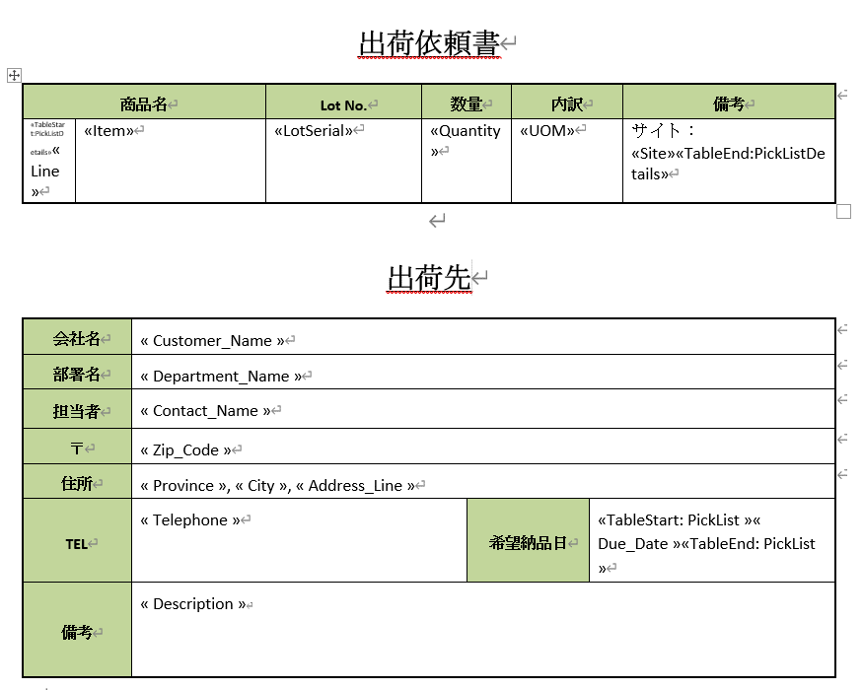

データを出力しました
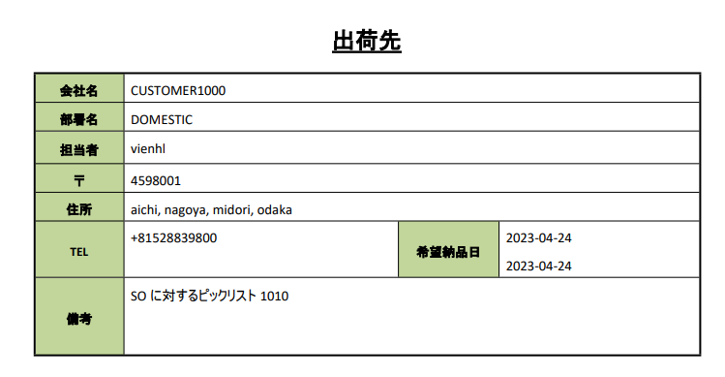

一件で表示する希望

No48
